ГРУЗА
Прайс рыболовных грузил

 | Тел: Максим 89228120880 |  |  |  | ИП.Петраускас Д.В.
 | Тел: Денис 89228439441

№ | НАИМЕНОВАНИЕ | ВЕС | МОДЕЛЬ | ЦЕНА | КОЛ-ВО | СУММА
Груз проходимец разборный
 | Груз проходимец разборный | 4 | 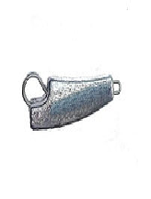 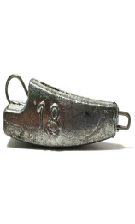 | 4.90р. |  | 0.0
 | Груз проходимец разборный | 6 |  | 5.10р. |  | 0.0
 | Груз проходимец разборный | 8 |  | 6.10р. |  | 0.0
 | Груз проходимец разборный | 10 |  | 6.80р. |  | 0.0
 | Груз проходимец разборный | 12 |  | 7.50р. |  | 0.0
 | Груз проходимец разборный | 14 |  | 8.20р. |  | 0.0
 | Груз проходимец разборный | 16 |  | 8.80р. |  | 0.0
 | Груз проходимец разборный | 18 |  | 9.50р. |  | 0.0
 | Груз проходимец разборный | 20 |  | 10.20р. |  | 0.0
 | Груз проходимец разборный | 22 |  | 10.90р. |  | 0.0
 | Груз проходимец разборный | 24 |  | 11.60р. |  | 0.0
 | Груз проходимец разборный | 26 |  | 12.20р. |  | 0.0
 | Груз проходимец разборный | 28 |  | 12.90р. |  | 0.0
 | Груз проходимец разборный | 30 |  | 13.60р. |  | 0.0
 | Груз проходимец разборный | 32 |  | 14.30р. |  | 0.0
 | Груз проходимец разборный | 34 |  | 15.00р. |  | 0.0
Микрочебурашка разборная
 | Микрочебур. разборная | 1 | 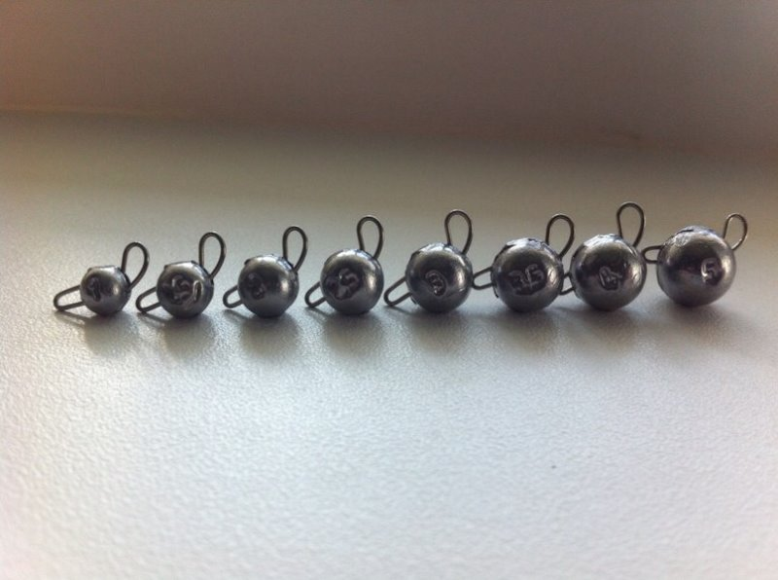 | 6.00р. |  | 0.0
 | Микрочебур. разборная | 1.5 |  | 6.00р. |  | 0.0
 | Микрочебур. разборная | 2 |  | 6.00р. |  | 0.0
 | Микрочебур. разборная | 2.5 |  | 6.00р. |  | 0.0
 | Микрочебур. разборная | 3 |  | 6.00р. |  | 0.0
 | Микрочебур. разборная | 3.5 |  | 6.00р. |  | 0.0
 | Микрочебур. разборная | 4 |  | 6.00р. |  | 0.0
 | Микрочебур. разборная | 4.5 |  | 6.00р. |  | 0.0
 | Микрочебур. разборная | 5 |  | 6.00р. |  | 0.0
Чебурашка разборная
 | Чебурашка-разборная | 4 | 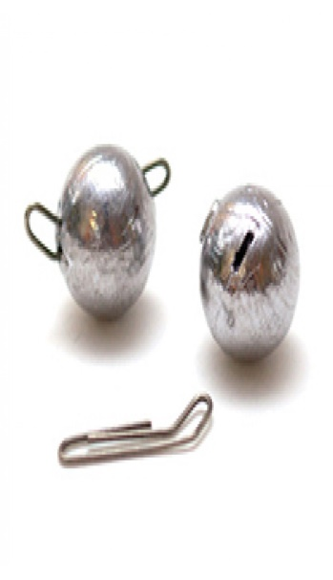 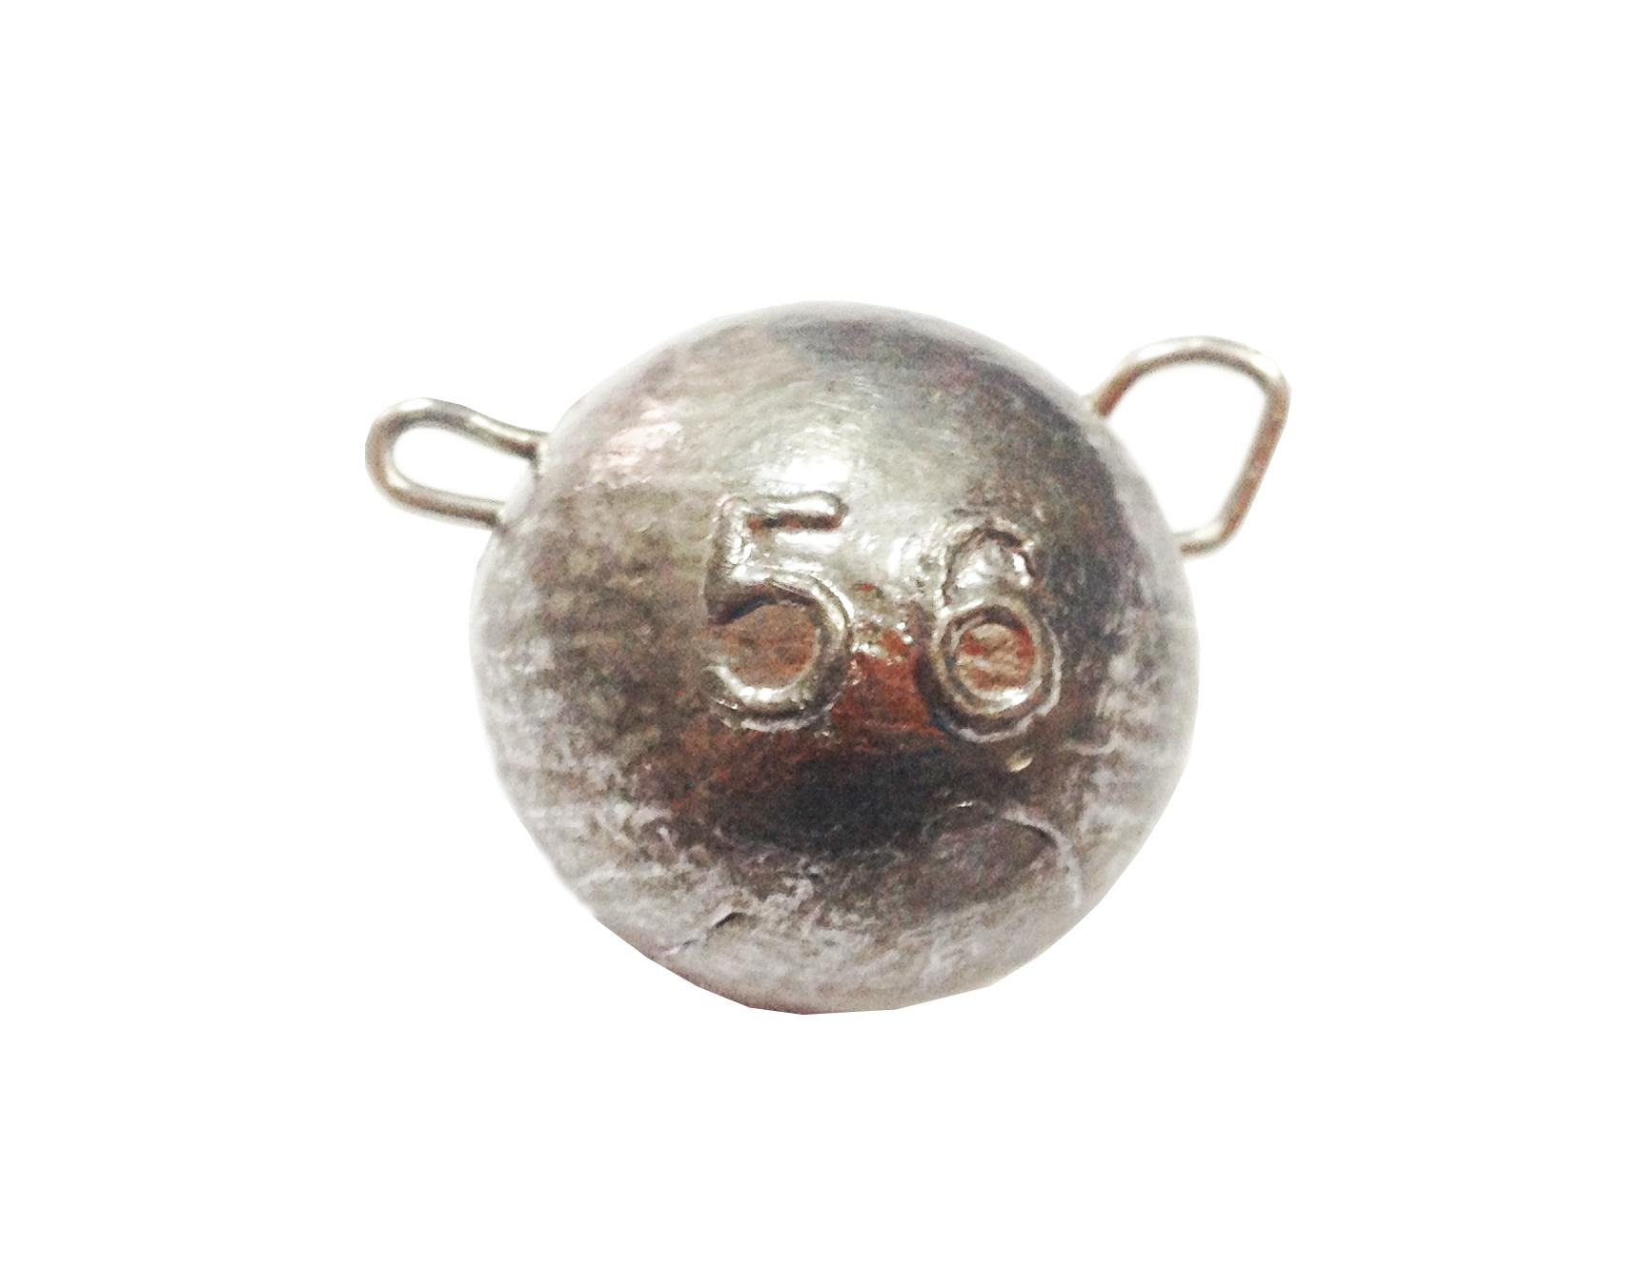 | 4.90р. |  | 0.0
 | Чебурашка-разборная | 5 |  | 5.10р. |  | 0.0
 | Чебурашка-разборная | 6 |  | 5.50р. |  | 0.0
 | Чебурашка-разборная | 7 |  | 5.80р. |  | 0.0
 | Чебурашка-разборная | 8 |  | 6.10р. |  | 0.0
 | Чебурашка-разборная | 10 |  | 6.80р. |  | 0.0
 | Чебурашка-разборная | 12 |  | 7.50р. |  | 0.0
 | Чебурашка-разборная | 14 |  | 8.20р. |  | 0.0
 | Чебурашка-разборная | 16 |  | 8.90р. |  | 0.0
 | Чебурашка-разборная | 18 |  | 9.50р. |  | 0.0
 | Чебурашка-разборная | 20 |  | 10.20р. |  | 0.0
 | Чебурашка-разборная | 22 |  | 10.90р. |  | 0.0
 | Чебурашка-разборная | 24 |  | 11.60р. |  | 0.0
 | Чебурашка-разборная | 26 |  | 12.20р. |  | 0.0
 | Чебурашка-разборная | 28 |  | 12.90р. |  | 0.0
 | Чебурашка-разборная | 30 |  | 13.60р. |  | 0.0
 | Чебурашка-разборная | 32 |  | 14.30р. |  | 0.0
 | Чебурашка-разборная | 34 |  | 15.00р. |  | 0.0
 | Чебурашка-разборная | 36 |  | 15.60р. |  | 0.0
 | Чебурашка-разборная | 38 |  | 17.00р. |  | 0.0
 | Чебурашка-разборная | 40 |  | 17.50р. |  | 0.0
 | Чебурашка-разборная | 43 |  | 18.00р. |  | 0.0
 | Чебурашка-разборная | 46 |  | 19.00р. |  | 0.0
 | Чебурашка-разборная | 50 |  | 22.00р. |  | 0.0
 | Чебурашка-разборная | 55 |  | 22.50р. |  | 0.0
 | Чебурашка-разборная | 60 |  | 24.00р. |  | 0.0
Груз "Пуля разборная"
 | Груз пуля разборная | 12 | 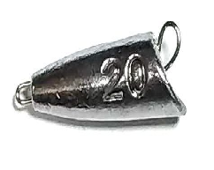 | 7.50р. |  | 0.0
 | Груз пуля разборная | 14 |  | 8.20р. |  | 0.0
 | Груз пуля разборная | 16 |  | 8.90р. |  | 0.0
 | Груз пуля разборная | 18 |  | 9.50р. |  | 0.0
 | Груз пуля разборная | 20 |  | 10.20р. |  | 0.0
 | Груз пуля разборная | 22 |  | 10.90р. |  | 0.0
 | Груз пуля разборная | 24 |  | 11.60р. |  | 0.0
 | Груз пуля разборная | 26 |  | 12.20р. |  | 0.0
 | Груз пуля разборная | 28 |  | 12.90р. |  | 0.0
Голова рыбы-разборная
 | Голова рыбы-разборная | 10 | 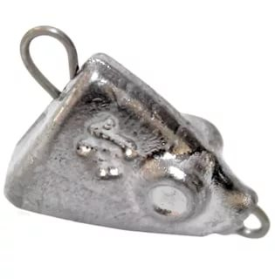 | 6.80р. |  | 0.0
 | Голова рыбы-разборная | 12 |  | 7.50р. |  | 0.0
 | Голова рыбы-разборная | 14 |  | 8.20р. |  | 0.0
 | Голова рыбы-разборная | 16 |  | 8.90р. |  | 0.0
 | Голова рыбы-разборная | 18 |  | 9.50р. |  | 0.0
 | Голова рыбы-разборная | 20 |  | 10.20р. |  | 0.0
 | Голова рыбы-разборная | 22 |  | 10.90р. |  | 0.0
 | Голова рыбы-разборная | 24 |  | 11.60р. |  | 0.0
 | Голова рыбы-разборная | 26 |  | 12.20р. |  | 0.0
 | Голова рыбы-разборная | 28 |  | 12.90р. |  | 0.0
 | Голова рыбы-разборная | 30 |  | 13.60р. |  | 0.0
 | Голова рыбы-разборная | 32 |  | 14.30р. |  | 0.0
 | Голова рыбы-разборная | 34 |  | 15.00р. |  | 0.0
 | Голова рыбы-разборная | 36 |  | 15.60р. |  | 0.0
 | Голова рыбы-разборная | 38 |  | 16.30р. |  | 0.0
 | Голова рыбы-разборная | 40 |  | 14.00р. |  | 0.0
 | Голова рыбы-разборная | 42 |  | 17.70р. |  | 0.0
Чебурашка с прямым ушком
 | Чебурашка - прямое ушко | 4 |  | 4.90р. |  | 0.0
 | Чебурашка - прямое ушко | 6 |  | 5.50р. |  | 0.0
 | Чебурашка - прямое ушко | 8 |  | 6.20р. |  | 0.0
 | Чебурашка - прямое ушко | 10 |  | 6.80р. |  | 0.0
 | Чебурашка - прямое ушко | 12 |  | 7.50р. |  | 0.0
 | Чебурашка - прямое ушко | 14 |  | 8.20р. |  | 0.0
 | Чебурашка - прямое ушко | 16 |  | 8.90р. |  | 0.0
 | Чебурашка - прямое ушко | 18 |  | 9.50р. |  | 0.0
 | Чебурашка - прямое ушко | 20 |  | 10.20р. |  | 0.0
 | Чебурашка - прямое ушко | 22 |  | 10.90р. |  | 0.0
 | Чебурашка - прямое ушко | 24 |  | 11.60р. |  | 0.0
 | Чебурашка - прямое ушко | 26 |  | 12.30р. |  | 0.0
 | Чебурашка - прямое ушко | 28 |  | 12.90р. |  | 0.0
 | Чебурашка- прямое ушко | 30 |  | 13.60р. |  | 0.0
 | Чебурашка - прямое ушко | 32 |  | 14.30р. |  | 0.0
 | Чебурашка - прямое ушко | 34 |  | 15.00р. |  | 0.0
 | Чебурашка - прямое ушко | 36 |  | 15.60р. |  | 0.0
 | Чебурашка - прямое ушко | 38 |  | 16.30р. |  | 0.0
 | Чебурашка - прямое ушко | 40 |  | 17.00р. |  | 0.0
 | Чебурашка - прямое ушко | 43 |  | 18.00р. |  | 0.0
 | Чебурашка - прямое ушко | 46 |  | 19.00р. |  | 0.0
 | Чебурашка - прямое ушко | 50 |  | 20.50р. |  | 0.0
 | Чебурашка - прямое ушко | 55 |  | 22.50р. |  | 0.0
 | Чебурашка - прямое ушко | 60 |  | 24.00р. |  | 0.0
Офсетник огруженый
 | Офсетник огруженый кр.№3/0 | 1.7 | 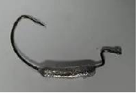 | 22.60р. |  | 0.0
 | Офсетник огруженый кр.№3/0 | 3.5 |  | 22.60р. |  | 0.0
 | Офсетник огруженый кр.№,5/0 | 5 |  | 22.60р. |  | 0.0
 | Офсетник огруженый кр.№ 5/0 | 7 |  | 22.60р. |  | 0.0
Микроджиг на крючке Mustad
 | микроджиг кр.№10 | 0.35 | 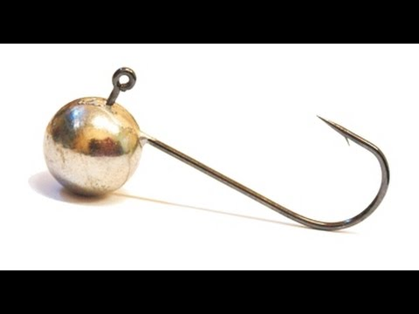 | 7.50р. |  | 0.0
 | микроджиг кр.№ 8 | 0.5 |  | 7.60р. |  | 0.0
 | микроджиг кр.№ 6 | 1 |  | 7.70р. |  | 0.0
 | микроджиг кр.№ 4 | 2 |  | 7.90р. |  | 0.0
 | микроджиг кр.№ 2 | 3.5 |  | 8.50р. |  | 0.0
 | микроджиг кр.№ 1 | 7 |  | 9.00р. |  | 0.0
Джиг Шар на крючке Gamakatsu
 | Джиг "Шар" кр. № 1/0 | 4 | 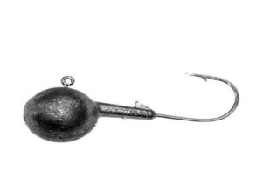 | 9.50р. |  | 0.0
 | Джиг "Шар" кр. № 1/0 | 7 |  | 9.80р. |  | 0.0
 | Джиг "Шар" кр. № 2/0 | 10 |  | 10.20р. |  | 0.0
 | Джиг "Шар" кр. № 2/0 | 12 |  | 10.90р. |  | 0.0
 | Джиг "Шар" кр. № 3/0 | 14 |  | 11.60р. |  | 0.0
 | Джиг "Шар" кр. № 3/0 | 16 |  | 12.20р. |  | 0.0
 | Джиг "Шар" кр. № 3/0 | 18 |  | 12.90р. |  | 0.0
 | Джиг "Шар" кр. № 4/0 | 20 |  | 13.60р. |  | 0.0
 | Джиг "Шар" кр. № 4/0 | 22 |  | 14.30р. |  | 0.0
 | Джиг "Шар" кр. № 4/0 | 24 |  | 15.00р. |  | 0.0
 | Джиг "Шар" кр. № 4/0 | 26 |  | 15.60р. |  | 0.0
 | Джиг "Шар" кр. № 4/0 | 28 |  | 16.30р. |  | 0.0
 | Джиг "Шар" кр. № 4/0 | 30 |  | 17.00р. |  | 0.0
Джиг головки "ПУЛЯ"
 | Джиг "Пуля" кр. № 1 | 2.7 | 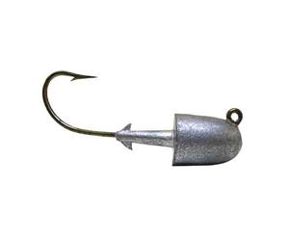 | 10.10р. |  | 0.0
 | Джиг "Пуля" кр. № 1 | 3.5 |  | 10.40р. |  | 0.0
 | Джиг "Пуля" кр. № 1/0 | 5.3 |  | 11.30р. |  | 0.0
 | Джиг "Пуля" кр. № 1/0 | 7 |  | 12.00р. |  | 0.0
 | Джиг "Пуля" кр. № 2/0 | 9 |  | 12.60р. |  | 0.0
Джиг "эри" на крючке Gamakatsu
 | Джиг "Эри" кр. № 2, 1, 1/0 | 3.5 | 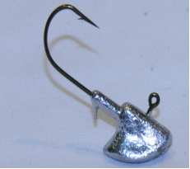 | 10.40р. |  | 0.0
 | Джиг "Эри" кр. № 1/0, 2/0 | 7 |  | 11.70р. |  | 0.0
 | Джиг "Эри" кр. № 2/0 | 11 |  | 13.30р. |  | 0.0
 | Джиг "Эри" кр. № 2/0, 3/0 | 14 |  | 14.40р. |  | 0.0
 | Джиг "Эри" кр. № 3/0, 4/0 | 18 |  | 17.10р. |  | 0.0
 | Джиг "Эри" кр. № 3/0, 4/0 | 21 |  | 17.10р. |  | 0.0
Джиг "Трубка"на крючке Gamakatsu
 | Джиг № 1/0 | 4 |  | 9.30р. |  | 0.0
 | Джиг № 1/0 | 7 |  | 10.30р. |  | 0.0
 | Джиг № 2/0 | 11.5 |  | 11.90р. |  | 0.0
Дж Встающий кр. BARBARIAN 120*
 | Дж. Встающий кр.1/0 | 3.5 |  | 17.00р. |  | 0.0
 | Дж. Встающий кр.2/0 | 7 |  | 18.00р. |  | 0.0
 | Дж. Встающий кр.3/0 | 10 |  | 19.20р. |  | 0.0
 | Дж. Встающий кр.4/0 | 14 |  | 20.50р. |  | 0.0
 | Дж. Встающий кр.5/0 | 21 |  | 22.60р. |  | 0.0
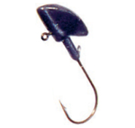
Оливка-скользящая
 | Оливка - скользящая" | 3.5 |  | 4.00р. |  | 0.0
 | Оливка - скользящая" | 7 |  | 5.00р. |  | 0.0
 | Оливка - скользящая" | 10.5 |  | 5.90р. |  | 0.0
 | Оливка - скользящая" | 14 |  | 7.00р. |  | 0.0
 | Оливка - скользящая" | 21 |  | 10.00р. |  | 0.0
 | Оливка - скользящая" | 28 |  | 11.80р. |  | 0.0
 | Оливка - скользящая" | 42 |  | 16.50р. |  | 0.0
 | Оливка - скользящая" | 56 |  | 21.30р. |  | 0.0
 | Оливка - скользящая" | 84 |  | 31.00р. |  | 0.0
Груз "Косичка"
 | Груз косичка |  |  | 15.00 |  | 0.0
 | 0.5-1-1,5-2-2.5-3-3.5-4.4.5-5-5.5
Оливка удлиненная
 | Грузила-скользящие | 1 | 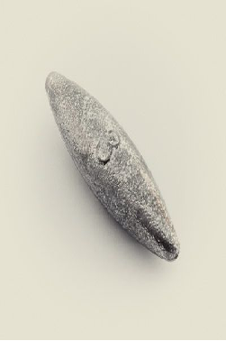 | 3.00р. |  | 0.0
 | Грузила-скользящие | 2 |  | 3.00р. |  | 0.0
 | Грузила-скользящие | 2.5 |  | 3.00р. |  | 0.0
 | Грузила-скользящие | 3 |  | 3.00р. |  | 0.0
 | Грузила-скользящие | 3.5 |  | 3.00р. |  | 0.0
 | Грузила-скользящие | 4 |  | 3.20р. |  | 0.0
 | Грузила-скользящие | 4.5 |  | 3.40р. |  | 0.0
 | Грузила-скользящие | 5 |  | 3.50р. |  | 0.0
 | Грузила-скользящие | 6 |  | 3.70р. |  | 0.0
 | Грузила-скользящие | 8 |  | 5.00р. |  | 0.0
 | Грузила-скользящие | 10 |  | 5.90р. |  | 0.0
 | Грузила-скользящие | 12 |  | 6.50р. |  | 0.0
 | Грузила-скользящие | 14 |  | 7.00р. |  | 0.0
 | Грузила-скользящие | 16 |  | 8.50р. |  | 0.0
 | Грузила-скользящие | 18 |  | 8.60р. |  | 0.0
 | Грузила-скользящие | 20 |  | 9.00р. |  | 0.0
 | Грузила-скользящие | 22 |  | 9.60р. |  | 0.0
 | Грузила-скользящие | 24 |  | 10.20р. |  | 0.0
 | Грузила-скользящие | 26 |  | 10.80р. |  | 0.0
 | Грузила-скользящие | 28 |  | 11.30р. |  | 0.0
 | Грузила-скользящие | 30 |  | 11.80р. |  | 0.0
 | Грузила-скользящие | 32 |  | 12.50р. |  | 0.0
Груз "Конус-скользящий"
 | Конус - скользящий | 2.5 | 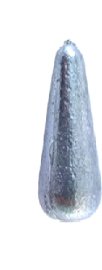 | 3.00р. |  | 0.0
 | Конус - скользящий | 3.5 |  | 3.00р. |  | 0.0
 | Конус - скользящий | 5.25 |  | 3.50р. |  | 0.0
 | Конус - скользящий | 7 |  | 4.10р. |  | 0.0
 | Конус - скользящий | 9 |  | 4.80р. |  | 0.0
 | Конус - скользящий | 10.5 |  | 5.70р. |  | 0.0
 | Конус - скользящий | 12 |  | 6.50р. |  | 0.0
 | Конус - скользящий | 14 |  | 7.10р. |  | 0.0
 | Конус - скользящий | 17.5 |  | 8.20р. |  | 0.0
Грузила-Пуля
 | Ггузила-пуля | 7 |  | 6.00р. |  | 0.0
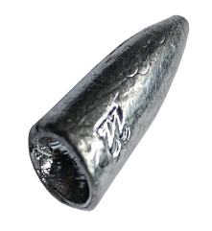
 | Ггузила-пуля | 10 |  | 7.50р. |  | 0.0
 | Грузила-пуля | 14 |  | 8.10р. |  | 0.0
 | Грузила-пуля | 18 |  | 8.90р. |  | 0.0
 | Грузила-пуля | 22 |  | 9.50р. |  | 0.0
 | Грузила-пуля | 26 |  | 11.00р. |  | 0.0
 | Грузила-пуля | 30 |  | 12.50р. |  | 0.0
 | Грузила-пуля | 35 |  | 14.20р. |  | 0.0
 | Грузила-пуля | 40 |  | 16.00р. |  | 0.0
Груз "Ложка скользащая"
 | Капля плоская скользящая | 28 | 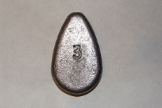 | 12.00р. |  | 0.0
 | Капля плоская скользящая | 42 |  | 16.50р. |  | 0.0
 | Капля плоская скользящая | 56 |  | 21.30р. |  | 0.0
 | Капля плоская скользящая | 84 |  | 30.50р. |  | 0.0
Груз "Ложка + кольцо"
 | Капля плоская + кольцо | 42 | 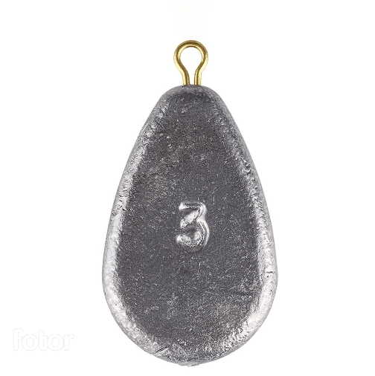 | 21.00 |  | 0.0
 | Капля плоская + кольцо | 56 |  | 25.00 |  | 0.0
 | Капля плоская + кольцо | 85 |  | 34.00 |  | 0.0
 | Капля плоская + кольцо | 112 |  | 50.00 |  | 0.0
Груз "Ложка + вертлюг"
 | Капля плоская + вертлюг | 42 | 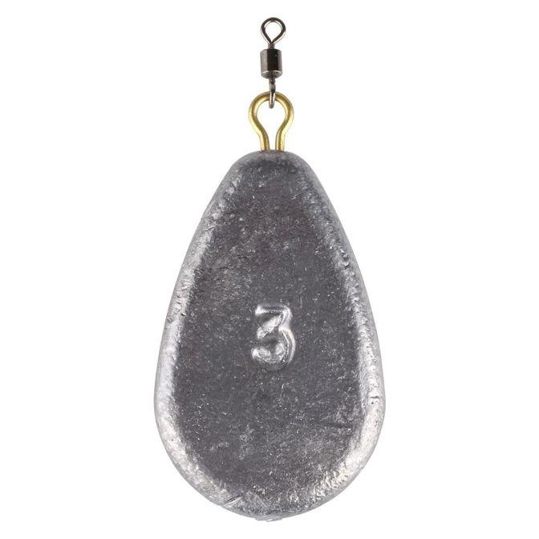 | 23.00 |  | 0.0
 | Капля плоская + вертлюг | 56 |  | 27.00 |  | 0.0
 | Капля плоская + вертлюг | 85 |  | 36.00 |  | 0.0
 | Капля плоская + вертлюг | 112 |  | 52.00 |  | 0.0
Груз "капля-вертлюг"
 | Капля - вертлюг | 3.5 | 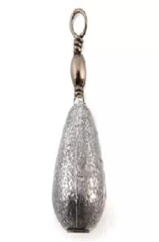 | 7.00р. |  | 0.0
 | Капля - вертлюг | 6 |  | 7.70р. |  | 0.0
 | Капля-вертлюг | 7 |  | 8.00р. |  | 0.0
 | Капля - вертлюг | 8 |  | 8.40р. |  | 0.0
 | Капля - вертлюг | 10 |  | 9.00р. |  | 0.0
 | Капля - вертлюг | 12 |  | 9.80р. |  | 0.0
 | Капля - вертлюг | 14 |  | 10.40р. |  | 0.0
 | Капля - вертлюг | 16 |  | 11.20р. |  | 0.0
 | Капля - вертлюг | 18 |  | 11.80р. |  | 0.0
 | Капля - вертлюг | 20 |  | 12.50р. |  | 0.0
 | Капля - вертлюг | 24 |  | 13.80р. |  | 0.0
 | Капля - вертлюг | 28 |  | 15.20р. |  | 0.0
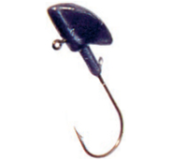
 | Капля - вертлюг | 32 |  | 16.50р. |  | 0.0
 | Капля - вертлюг | 36 |  | 17.90р. |  | 0.0
 | Капля - вертлюг | 40 |  | 19.30р. |  | 0.0
 | Капля - вертлюг | 42 |  | 20.00р. |  | 0.0
 | Капля - вертлюг | 56 |  | 25.00р. |  | 0.0
Груз Пирамида
 | Груз пирамида | 28 | 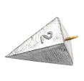 | 14.00р. |  | 0.0
 | Груз пирамида | 42 |  | 18.80р. |  | 0.0
 | Груз пирамида | 56 |  | 23.60р. |  | 0.0
 | Груз пирамида | 70 |  | 28.30р. |  | 0.0
 | Груз пирамида | 85 |  | 37.00р. |  | 0.0
Груз "Капля + кольцо"
 | Капля + кольцо | 3.5 |  | 7.00р. |  | 0.0
 | Капля + кольцо | 7 |  | 8.00р. |  | 0.0
 | Капля + кольцо | 10.5 |  | 9.00р. |  | 0.0
 | Капля + кольцо | 14 |  | 10.00р. |  | 0.0
 | Капля + кольцо | 17.5 |  | 11.00р. |  | 0.0
 | Капля + кольцо | 21 |  | 13.50р. |  | 0.0
 | Капля + кольцо | 28 |  | 14.00р. |  | 0.0
 | Капля + кольцо | 42 |  | 18.50р. |  | 0.0
 | Капля + кольцо | 56 |  | 23.50р. |  | 0.0
 | Капля + кольцо | 84 |  | 33.00р. |  | 0.0
 | Капля + кольцо | 112 |  | 43.00р. |  | 0.0
 | Капля + кольцо | 140 |  | 52.00р. |  | 0.0
Груз "Шайба + кольцо"
 | Груз шайба | 30 | 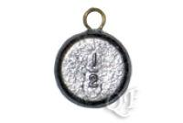 | 14.70р. |  | 0.0
 | Груз шайба | 40 |  | 18.00р. |  | 0.0
 | Груз шайба | 50 |  | 21.50р. |  | 0.0
 | Груз шайба | 60 |  | 25.00р. |  | 0.0
Груз "Кегля"
 | Кегля | 3.5 |  | 4.00р. |  | 0.0
 | Кегля | 7 |  | 5.00р. |  | 0.0
 | Кегля | 10.5 |  | 6.00р. |  | 0.0
 | Кегля | 14 |  | 8.00р. |  | 0.0
 | Кегля | 21 |  | 11.00р. |  | 0.0
 | Кегля | 25 |  | 11.50р. |  | 0.0
 | Кегля | 28 |  | 14.00р. |  | 0.0
 | Кегля | 42 |  | 19.00р. |  | 0.0
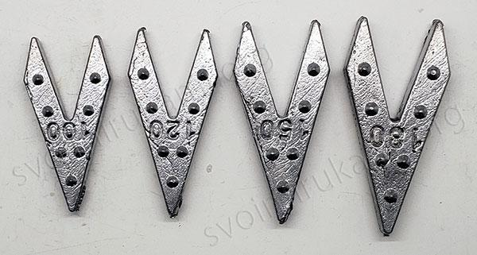
Груз "Ласточкин хвост"
 | Ласточкин хвост | 40 |  | 17.00 |  | 0.0
 | Ласточкин хвост | 60 |  | 24.00 |  | 0.0
 | Ласточкин хвост | 80 |  | 31.00 |  | 0.0
 | Ласточкин хвост | 100 |  | 38.00 |  | 0.0
Груз "Самолёт скользащий"
 | Самолет отв. 3 мм | 20 | 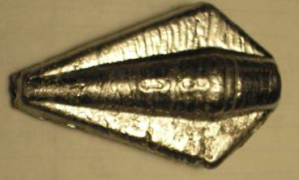 | 9.00р. |  | 0.0
 | Самолет отв. 3 мм | 40 |  | 15.80р. |  | 0.0
 | Самолет отв. 3 мм | 60 |  | 22.60р. |  | 0.0
 | Самолет отв. 3 мм | 80 |  | 29.50р. |  | 0.0
 | Самолет отв. 3 мм | 100 |  | 36.20р. |  | 0.0
Груз "Шестигранник скользащий"
 | Шестигранник отв. 3 мм | 20 | 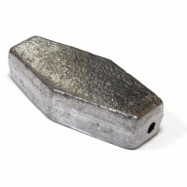 | 9.00р. |  | 0.0
 | Шестигранник отв. 3 мм | 30 |  | 12.50р. |  | 0.0
 | Шестигранник отв. 3 мм | 40 |  | 15.90р. |  | 0.0
 | Шестигранник отв. 3 мм | 50 |  | 19.30р. |  | 0.0
 | Шестигранник отв. 3 мм | 60 |  | 22.60р. |  | 0.0
 | Шестигранник отв. 3 мм | 80 |  | 29.40р. |  | 0.0
 | Шестигранник отв. 3 мм | 100 |  | 36.20р. |  | 0.0
 | Шестигранник отв. 3 мм | 120 |  | 43.00р. |  | 0.0
 | Шестигранник отв. 3 мм | 150 |  | 53.20р. |  | 0.0
Груз карповый "ГОРИЗОНТ"
 | Груз горизонт | 20 | 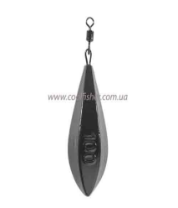 | 17.70р. |  | 0.0
 | Груз горизонт | 30 |  | 20.60р. |  | 0.0
 | Груз горизонт | 40 |  | 22.60р. |  | 0.0
 | Груз горизонт | 50 |  | 26.50р. |  | 0.0
 | Груз горизонт | 60 |  | 29.40р. |  | 0.0
 | Груз горизонт | 70 |  | 32.80р. |  | 0.0
 | Груз горизонт | 80 |  | 36.20р. |  | 0.0
 | Груз горизонт | 90 |  | 39.60р. |  | 0.0
 | Груз горизонт | 100 |  | 45.00р. |  | 0.0
 | Груз горизонт | 110 |  | 47.00р. |  | 0.0
 | Груз горизонт | 120 |  | 50.00р. |  | 0.0
 | Груз горизонт | 130 |  | 54.00р. |  | 0.0
Груз "Гриппа + кольцо"
 | Гриппа + кольцо | 40 | 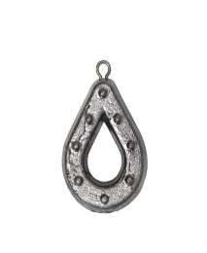 | 19.30р. |  | 0.0
 | Гриппа + кольцо | 50 |  | 22.60р. |  | 0.0
 | Гриппа + кольцо | 60 |  | 26.00р. |  | 0.0
 | Гриппа + кольцо | 90 |  | 36.20р. |  | 0.0
 | Гриппа + кольцо | 150 |  | 56.50р. |  | 0.0
 | Гриппа + кольцо | 170 |  | 63.30р. |  | 0.0
 | Гриппа + кольцо | 250 |  | 100.00р. |  | 0.0
 | Гриппа + кольцо | 280 |  | 100.00р. |  | 0.0
 | Гриппа + кольцо | 300 |  | 100.00р. |  | 0.0
Груз "Подводная лодка + кольцо"
 | Подводная лодка + кольцо | 80 | 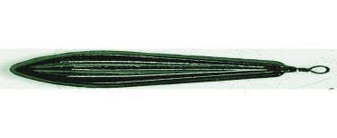 | 33.00р. |  | 0.0
 | Подводная лодка + кольцо | 100 |  | 40.00р. |  | 0.0
 | Подводная лодка + кольцо | 120 |  | 46.40р. |  | 0.0
 | Подводная лодка + кольцо | 140 |  | 53.20р. |  | 0.0
Груз "Торпеда"
 | Торпеда+кольцо | 56 |  | 25.00р. |  | 0.0
 | Торпеда+кольцо | 84 |  | 35.00р. |  | 0.0
 | Торпеда+кольцо | 112 |  | 44.00р. |  | 0.0
Груз "Маркер"
 | Груз Маркер | 30 | 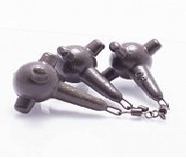 | 20.00р. |  | 0.0
 | Груз Маркер | 50 |  | 26.00р. |  | 0.0
 | Груз Маркер | 70 |  | 33.00р. |  | 0.0
 | Груз Маркер | 90 |  | 40.00р. |  | 0.0
 | Груз Маркер | 100 |  | 43.00р. |  | 0.0
 | Груз Маркер | 120 |  | 50.00р. |  | 0.0
Груз "Дроп -шот"
 | Дроп-шот | 4 |  | 6.80р. |  | 0.0
 | Дроп-шот | 5 |  | 7.40р. |  | 0.0
 | Дроп-шот | 6 |  | 7.90р. |  | 0.0
 | Дроп-шот | 7 |  | 8.50р. |  | 0.0
 | Дроп-шот | 8 |  | 9.00р. |  | 0.0
 | Дроп-шот | 10 |  | 9.60р. |  | 0.0
 | Дроп-шот | 12 |  | 10.20р. |  | 0.0
 | Дроп-шот | 14 |  | 10.80р. |  | 0.0
 | Дроп-шот | 16 |  | 11.30р. |  | 0.0
 | Дроп-шот | 18 |  | 11.90р. |  | 0.0
 | Дроп-шот | 20 |  | 12.50р. |  | 0.0
 | Дроп-шот | 22 |  | 13.00р. |  | 0.0
 | Дроп-шот | 24 |  | 13.60р. |  | 0.0
 | Дроп-шот | 26 |  | 14.20р. |  | 0.0
 | Дроп-шот | 28 |  | 14.70р. |  | 0.0
 | Дроп-шот | 30 |  | 15.30р. |  | 0.0
 | Дроп-шот | 32 |  | 15.90р. |  | 0.0
 | Дроп-шот | 34 |  | 16.40р. |  | 0.0
 | Дроп-шот | 36 |  | 17.00р. |  | 0.0
 | Дроп-шот | 38 |  | 17.50р. |  | 0.0
 | Дроп-шот | 40 |  | 18.00р. |  | 0.0
Джиг BARBARIAN 120*
 | Крючок 2/0 | 4 | 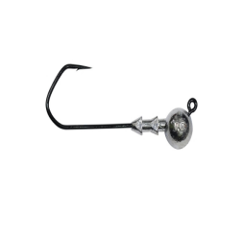 | 11.00 ₽ |  | 0.0
 | Крючок 3/0 | 4 |  | 12.00 ₽ |  | 0.0
 | Крючок 4/0 | 4 |  | 13.00 ₽ |  | 0.0
 | Крючок 5/0 | 4 |  | 15.00 ₽ |  | 0.0
 | Крючок 6/0 | 4 |  | 18.00 ₽ |  | 0.0
 | Крючок 2/0 | 5 |  | 11.00 ₽ |  | 0.0
 | Крючок 3/0 | 5 |  | 12.00 ₽ |  | 0.0
 | Крючок 4/0 | 5 |  | 13.00 ₽ |  | 0.0
 | Крючок 5/0 | 5 |  | 15.00 ₽ |  | 0.0
 | Крючок 6/0 | 5 |  | 18.00 ₽ |  | 0.0
 | Крючок 2/0 | 6 |  | 11.00 ₽ |  | 0.0
 | Крючок 3/0 | 6 |  | 12.00 ₽ |  | 0.0
 | Крючок 4/0 | 6 |  | 13.00 ₽ |  | 0.0
 | Крючок 5/0 | 6 |  | 15.00 ₽ |  | 0.0
 | Крючок 6/0 | 6 |  | 18.00 ₽ |  | 0.0
 | Крючок 2/0 | 7 |  | 11.00 ₽ |  | 0.0
 | Крючок 3/0 | 7 |  | 12.00 ₽ |  | 0.0
 | Крючок 4/0 | 7 |  | 13.00 ₽ |  | 0.0
 | Крючок 5/0 | 7 |  | 15.00 ₽ |  | 0.0
 | Крючок 6/0 | 7 |  | 18.00 ₽ |  | 0.0
 | Крючок 2/0 | 8 |  | 11.00 ₽ |  | 0.0
 | Крючок 3/0 | 8 |  | 12.00 ₽ |  | 0.0
 | Крючок 4/0 | 8 |  | 13.00 ₽ |  | 0.0
 | Крючок 5/0 | 8 |  | 15.00 ₽ |  | 0.0
 | Крючок 6/0 | 8 |  | 18.00 ₽ |  | 0.0
 | Крючок 2/0 | 9 |  | 11.00 ₽ |  | 0.0
 | Крючок 3/0 | 9 |  | 12.00 ₽ |  | 0.0
 | Крючок 4/0 | 9 |  | 13.00 ₽ |  | 0.0
 | Крючок 5/0 | 9 |  | 15.00 ₽ |  | 0.0
 | Крючок 6/0 | 9 |  | 18.00 ₽ |  | 0.0
 | Крючок 2/0 | 10 |  | 12.50р. |  | 0.0
 | Крючок 3/0 | 10 |  | 13.50р. |  | 0.0
 | Крючок 4/0 | 10 |  | 15.00р. |  | 0.0
 | Крючок 5/0 | 10 |  | 17.00р. |  | 0.0
 | Крючок 6/0 | 10 |  | 20.00р. |  | 0.0
 | Крючок 7/0 | 10 |  | 25.00р. |  | 0.0
 | Крючок 2/0 | 12 |  | 13.00р. |  | 0.0
 | Крючок 3/0 | 12 |  | 14.00р. |  | 0.0
 | Крючок 4/0 | 12 |  | 15.50р. |  | 0.0
 | Крючок 5/0 | 12 |  | 18.00р. |  | 0.0
 | Крючок 6/0 | 12 |  | 20.00р. |  | 0.0
 | Крючок 7/0 | 12 |  | 25.00р. |  | 0.0
 | Крючок 2/0 | 14 |  | 13.50р. |  | 0.0
 | Крючок 3/0 | 14 |  | 15.00р. |  | 0.0
 | Крючок 4/0 | 14 |  | 16.00р. |  | 0.0
 | Крючок 5/0 | 14 |  | 18.00р. |  | 0.0
 | Крючок 6/0 | 14 |  | 21.00р. |  | 0.0
 | Крючок 7/0 | 14 |  | 26.00р. |  | 0.0
 | Крючок 3/0 | 16 |  | 15.00р. |  | 0.0
 | Крючок 4/0 | 16 |  | 17.00р. |  | 0.0
 | Крючок 5/0 | 16 |  | 19.00р. |  | 0.0
 | Крючок 6/0 | 16 |  | 22.00р. |  | 0.0
 | Крючок 7/0 | 16 |  | 27.00р. |  | 0.0
 | Крючок 3/0 | 18 |  | 16.00р. |  | 0.0
 | Крючок 4/0 | 18 |  | 17.00р. |  | 0.0
 | Крючок 5/0 | 18 |  | 19.00р. |  | 0.0
 | Крючок 6/0 | 18 |  | 22.00р. |  | 0.0
 | Крючок 7/0 | 18 |  | 27.00р. |  | 0.0
 | Крючок 3/0 | 20 |  | 16.00р. |  | 0.0
 | Крючок 4/0 | 20 |  | 18.00р. |  | 0.0
 | Крючок 5/0 | 20 |  | 20.00р. |  | 0.0
 | Крючок 6/0 | 20 |  | 23.00р. |  | 0.0
 | Крючок 7/0 | 20 |  | 28.00р. |  | 0.0
 | Крючок 3/0 | 22 |  | 17.00р. |  | 0.0
 | Крючок 4/0 | 22 |  | 18.50р. |  | 0.0
 | Крючок 5/0 | 22 |  | 21.00р. |  | 0.0
 | Крючок 6/0 | 22 |  | 23.50р. |  | 0.0
 | Крючок 7/0 | 22 |  | 28.00р. |  | 0.0
 | Крючок 3/0 | 24 |  | 18.00р. |  | 0.0
 | Крючок 4/0 | 24 |  | 19.00р. |  | 0.0
 | Крючок 5/0 | 24 |  | 21.00р. |  | 0.0
 | Крючок 6/0 | 24 |  | 24.00р. |  | 0.0
 | Крючок 7/0 | 24 |  | 29.00р. |  | 0.0
 | Крючок 3/0 | 26 |  | 18.00р. |  | 0.0
 | Крючок 4/0 | 26 |  | 20.00р. |  | 0.0
 | Крючок 5/0 | 26 |  | 22.00р. |  | 0.0
 | Крючок 6/0 | 26 |  | 25.00р. |  | 0.0
 | Крючок 7/0 | 26 |  | 29.50р. |  | 0.0
 | Крючок 3/0 | 28 |  | 19.00р. |  | 0.0
 | Крючок 4/0 | 28 |  | 20.00р. |  | 0.0
 | Крючок 5/0 | 28 |  | 22.50р. |  | 0.0
 | Крючок 6/0 | 28 |  | 25.00р. |  | 0.0
 | Крючок 7/0 | 28 |  | 30.00р. |  | 0.0
 | Крючок 3/0 | 30 |  | 19.00р. |  | 0.0
 | Крючок 4/0 | 30 |  | 21.00р. |  | 0.0
 | Крючок 5/0 | 30 |  | 23.00р. |  | 0.0
 | Крючок 6/0 | 30 |  | 26.00р. |  | 0.0
 | Крючок 7/0 | 30 |  | 30.00р. |  | 0.0
 |  |  |  |  |  | 0.0

КОРМУШКИ
Прайс рыболовных грузил

 | Тел: Максим 89228120880 |  |  | ИП.Петраускас Д.В.
 | Тел: Денис 89228439441

№ | НАИМЕНОВАНИЕ | ВЕС | МОДЕЛЬ | ЦЕНА | КОЛ-ВО | СУММА
Кормушка ПУЛЯ
 | Кормушка пуля | 40 | 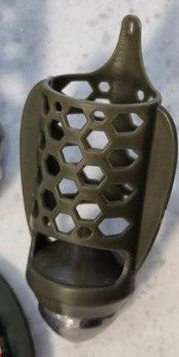 | 43.00р. |  | 0.0
 | Кормушка пуля | 50 |  | 45.00р. |  | 0.0
 | Кормушка пуля | 60 |  | 48.00р. |  | 0.0
 | Кормушка пуля | 70 |  | 50.00р. |  | 0.0
 | Кормушка пуля | 80 |  | 52.00р. |  | 0.0
 | Кормушка пуля | 90 |  | 54.00р. |  | 0.0
 | Кормушка пуля | 100 |  | 56.00р. |  | 0.0
 | Кормушка пуля | 110 |  | 59.00р. |  | 0.0
Кормушка ПУЛЯ (коромысло)
 | Кормушка пуля (коромысло) | 40 | 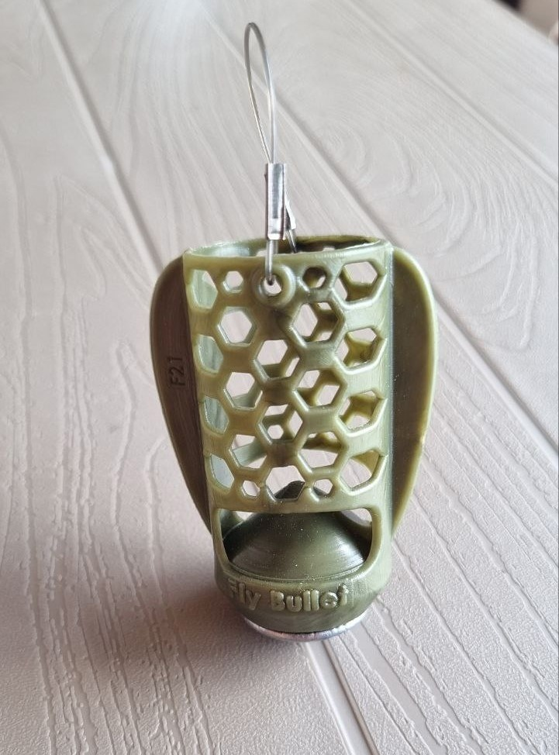 | 43.00р. |  | 0.0
 | Кормушка пуля (коромысло) | 50 |  | 45.00р. |  | 0.0
 | Кормушка пуля (коромысло) | 60 |  | 48.00р. |  | 0.0
 | Кормушка пуля (коромысло) | 70 |  | 50.00р. |  | 0.0
 | Кормушка пуля (коромысло) | 80 |  | 52.00р. |  | 0.0
 | Кормушка пуля (коромысло) | 90 |  | 54.00р. |  | 0.0
 | Кормушка пуля (коромысло) | 100 |  | 56.00р. |  | 0.0
 | Кормушка пуля (коромысло) | 110 |  | 59.00р. |  | 0.0
 |  |  |  |  | - | 0.0

МАНДУЛЫ
Прайс рыболовных грузил

 | Тел: Максим 89228120880 |  |  | ИП.Петраускас Д.В.
 | Тел: Денис 89228439441

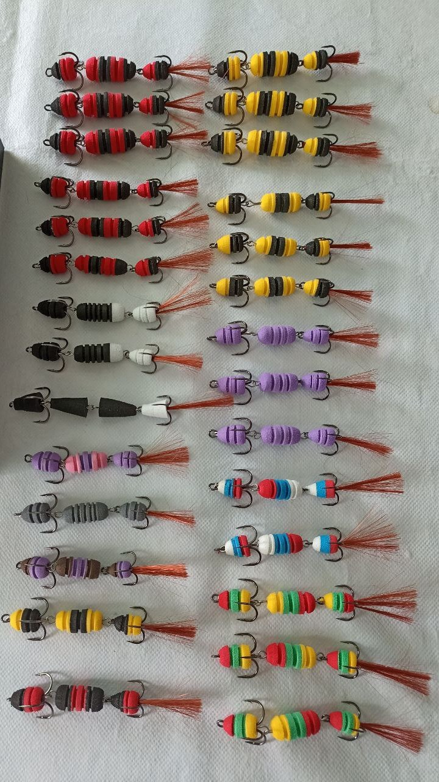
№ | НАИМЕНОВАНИЕ | ВЕС | МОДЕЛЬ | ЦЕНА | КОЛ-ВО | СУММА
Мандула (ЭВО)
 | 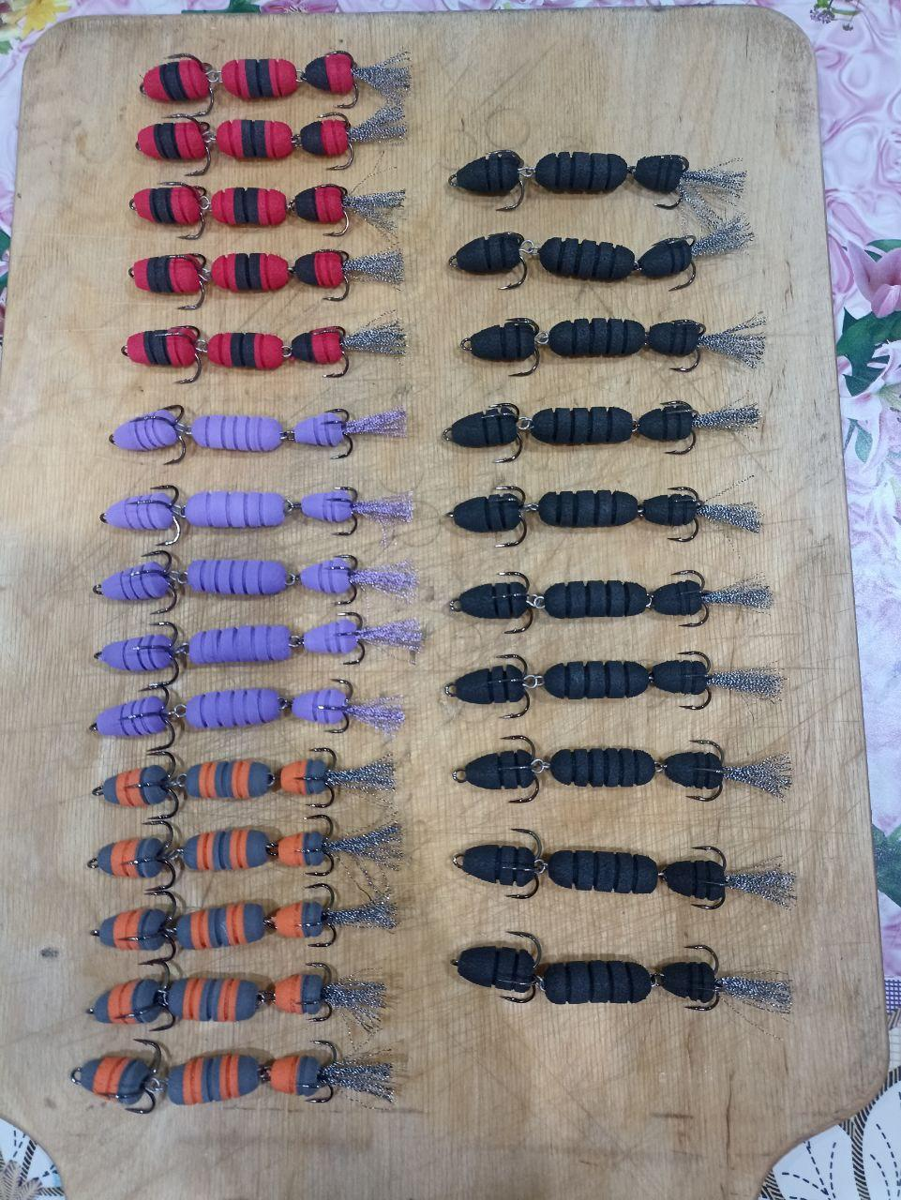 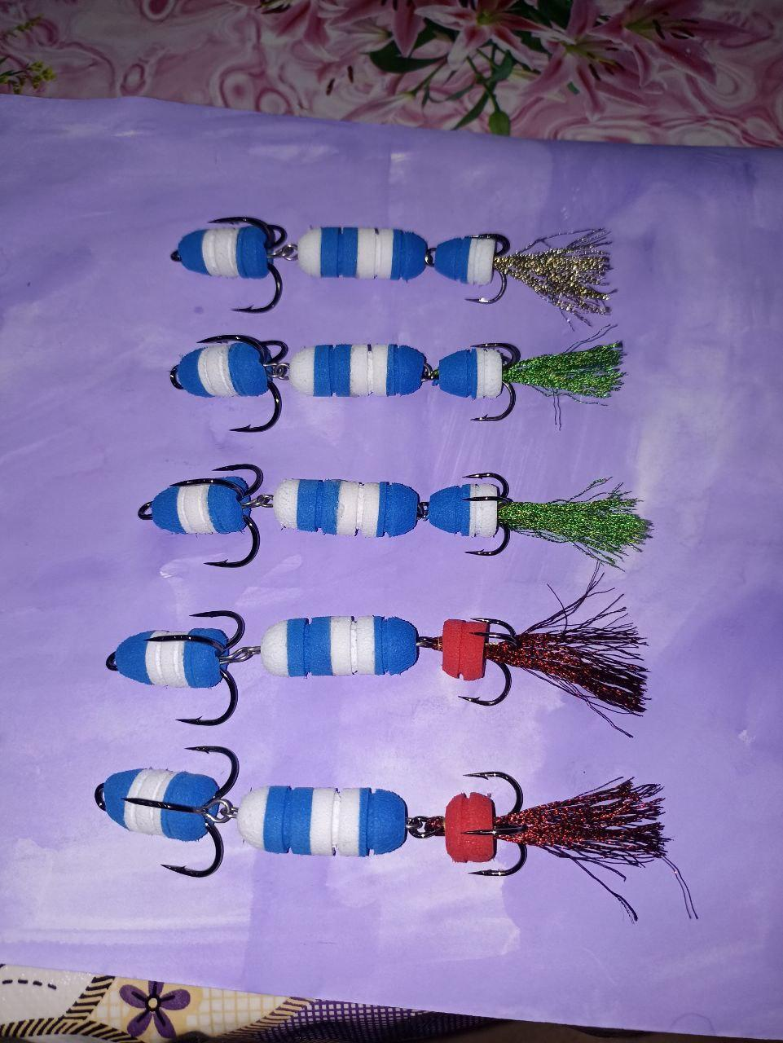 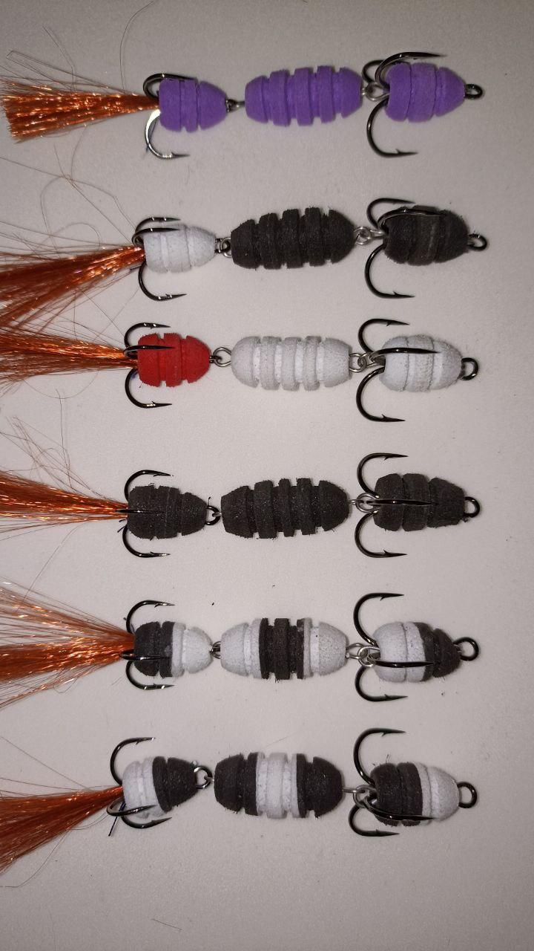 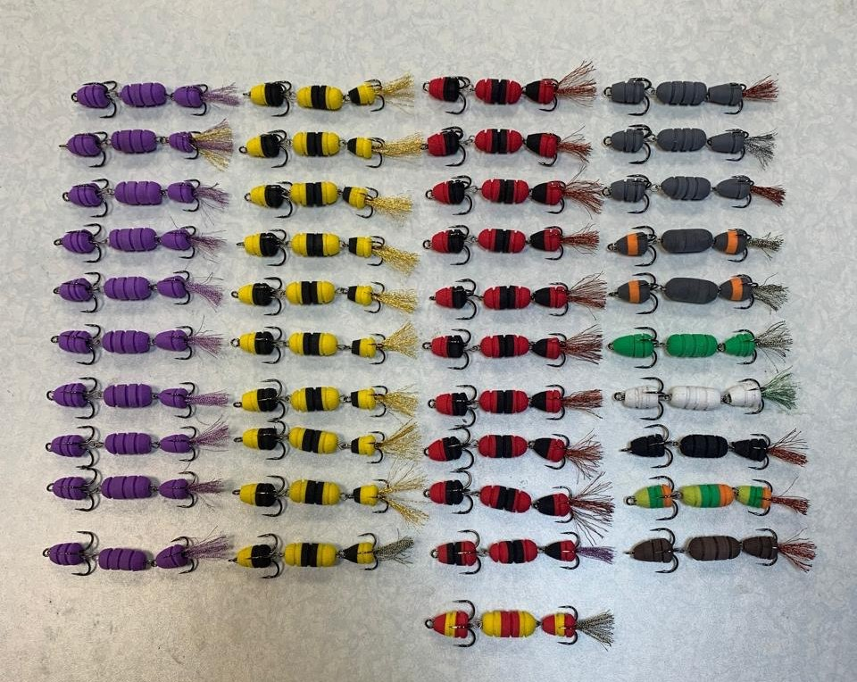 |  |  | 100.00 |  | 0.0

